Exercício 1 - D
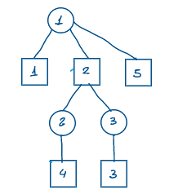
D) Resolução pelo método MODI Tree, partindo da solução inicial pela Regra do Canto Noroeste

xij | Mercado 1 | Mercado 2 | Mercado 3 | Mercado 4 | Mercado 5 | Oferta | cij | Mercado 1 | Mercado 2 | Mercado 3 | Mercado 4 | Mercado 5 | Oferta |  | ui
Fábrica 1 | 150 | 70 |  |  |  | 220 | Fábrica 1 | R$ 10.00 | R$ 7.00 | R$ 5.00 | R$ 6.00 | R$ 0.00 | 220 | 0 | 0
Fábrica 2 |  | 95 | 85 |  |  | 180 | Fábrica 2 | R$ 12.00 | R$ 7.00 | R$ 6.00 | R$ 4.00 | R$ 0.00 | 180 | 0 | 0
Fábrica 3 |  |  | 125 | 90 | 15 | 230 | Fábrica 3 | R$ 13.00 | R$ 6.00 | R$ 3.00 | R$ 5.00 | R$ 0.00 | 230 | 0 | -3
Demanda | 150 | 165 | 210 | 90 | 15 | R$ 3,990.00 | Demanda | 150 | 165 | 210 | 90 | 15
 |  |  |  |  |  |  |  | 0 | 0 | 0 | 0 | 0
 |  |  |  |  |  |  | vj | 10 | 7 | 6 | 8 | 3
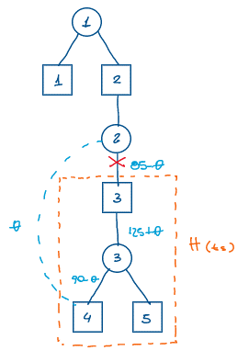
Custos atuais:
 | Mercado 1 | Mercado 2 | Mercado 3 | Mercado 4 | Mercado 5 |  |  |  | Cpq: |  |  | -4
Fábrica 1 | 0 | 0 | -1 | -2 | -3 |  |  |  | Entra na base: |  |  | x24
Fábrica 2 | 2 | 0 | 0 | -4 | -3 |  |  |  | Teta: |  |  | 85
Fábrica 3 | 6 | 2 | 0 | 0 | 0 |  |  |  | Sai da base: |  |  | x23
 |  |  |  |  |  |  |  |  | ij dentro de H: |  |  | x33; x34; x35
Custos atualizados: |  |  |  |  |  |  |  |  | ij fora de H: |  |  | x11; x12; x22; x21
 | Mercado 1 | Mercado 2 | Mercado 3 | Mercado 4 | Mercado 5 |  |  |  | i dentro de H e j fora de H: |  |  | x31; x32;
Fábrica 1 | 0 | 0 | 3 | 2 | 1 |  |  |  | i fora de H e j dentro de H: |  |  | x23; x24; x25; x13; x14; x15
Fábrica 2 | 2 | 0 | 4 | 0 | 1 |  |  |  | ts ou rs: |  |  | ts
Fábrica 3 | 2 | -2 | 0 | 0 | 0

Iteração 2:

xij | Mercado 1 | Mercado 2 | Mercado 3 | Mercado 4 | Mercado 5 | Oferta | cij | Mercado 1 | Mercado 2 | Mercado 3 | Mercado 4 | Mercado 5 | Oferta
Fábrica 1 | 150 | 70 |  |  |  | 220 | Fábrica 1 | R$ 10.00 | R$ 7.00 | R$ 5.00 | R$ 6.00 | R$ 0.00 | 220 | 0
Fábrica 2 |  | 95 |  | 85 |  | 180 | Fábrica 2 | R$ 12.00 | R$ 7.00 | R$ 6.00 | R$ 4.00 | R$ 0.00 | 180 | 0
Fábrica 3 |  |  | 210 | 5 | 15 | 230 | Fábrica 3 | R$ 13.00 | R$ 6.00 | R$ 3.00 | R$ 5.00 | R$ 0.00 | 230 | 0
Demanda | 150 | 165 | 210 | 90 | 15 | R$ 3,650.00 | Demanda | 150 | 165 | 210 | 90 | 15
 |  |  |  |  |  |  |  | 0 | 0 | 0 | 0 | 0
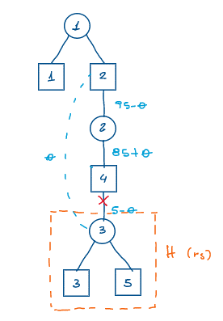
Custos atuais:
 | Mercado 1 | Mercado 2 | Mercado 3 | Mercado 4 | Mercado 5 |  |  |  | Cpq: |  |  | -2
Fábrica 1 | 0 | 0 | 3 | 2 | 1 |  |  |  | Entra na base: |  |  | x32
Fábrica 2 | 2 | 0 | 4 | 0 | 1 |  |  |  | Teta: |  |  | 5
Fábrica 3 | 2 | -2 | 0 | 0 | 0 |  |  |  | Sai da base: |  |  | x34
 |  |  |  |  |  |  |  |  | ij dentro de H: |  |  | x33; x35
Custos atualizados: |  |  |  |  |  |  |  |  | ij fora de H: |  |  | x11; x12; x22; x24; x14; x21
 | Mercado 1 | Mercado 2 | Mercado 3 | Mercado 4 | Mercado 5 |  |  |  | i dentro de H e j fora de H: |  |  | x34; x32; x31
Fábrica 1 | 0 | 0 | 1 | 2 | -1 |  |  |  | i fora de H e j dentro de H: |  |  | x13; x15; x23; x25
Fábrica 2 | 2 | 0 | 2 | 0 | -1 |  |  |  | ts ou rs: |  |  | rs
Fábrica 3 | 4 | 0 | 0 | 2 | 0

Iteração 3:

xij | Mercado 1 | Mercado 2 | Mercado 3 | Mercado 4 | Mercado 5 | Oferta | cij | Mercado 1 | Mercado 2 | Mercado 3 | Mercado 4 | Mercado 5 | Oferta
Fábrica 1 | 150 | 70 |  |  |  | 220 | Fábrica 1 | R$ 10.00 | R$ 7.00 | R$ 5.00 | R$ 6.00 | R$ 0.00 | 220 | 0
Fábrica 2 |  | 90 |  | 90 |  | 180 | Fábrica 2 | R$ 12.00 | R$ 7.00 | R$ 6.00 | R$ 4.00 | R$ 0.00 | 180 | 0
Fábrica 3 |  | 5 | 210 |  | 15 | 230 | Fábrica 3 | R$ 13.00 | R$ 6.00 | R$ 3.00 | R$ 5.00 | R$ 0.00 | 230 | 0
Demanda | 150 | 165 | 210 | 90 | 15 | R$ 3,640.00 | Demanda | 150 | 165 | 210 | 90 | 15
 |  |  |  |  |  |  |  | 0 | 0 | 0 | 0 | 0

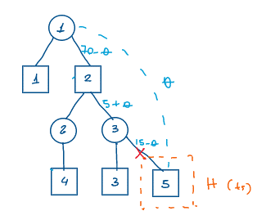
Custos atuais:
 | Mercado 1 | Mercado 2 | Mercado 3 | Mercado 4 | Mercado 5 |  |  |  | Cpq: |  |  | -1
Fábrica 1 | 0 | 0 | 1 | 2 | -1 |  |  |  | Entra na base: |  |  | x15
Fábrica 2 | 2 | 0 | 2 | 0 | -1 |  |  |  | Teta: |  |  | 15
Fábrica 3 | 4 | 0 | 0 | 2 | 0 |  |  |  | Sai da base: |  |  | x35
 |  |  |  |  |  |  |  |  | ij dentro de H:
Custos atualizados: |  |  |  |  |  |  |  |  | ij fora de H: |  |  | x11; x12; x22; x24; x32; x33; x14; x13; x21; x23; x34; x31
 | Mercado 1 | Mercado 2 | Mercado 3 | Mercado 4 | Mercado 5 |  |  |  | i dentro de H e j fora de H:
Fábrica 1 | 0 | 0 | 1 | 2 | 0 |  |  |  | i fora de H e j dentro de H: |  |  | x35; x25; x15
Fábrica 2 | 2 | 0 | 2 | 0 | 0 |  |  |  | ts ou rs: |  |  | ts
Fábrica 3 | 4 | 0 | 0 | 2 | 1

Solução ótima:

xij | Mercado 1 | Mercado 2 | Mercado 3 | Mercado 4 | Mercado 5 | Oferta | cij | Mercado 1 | Mercado 2 | Mercado 3 | Mercado 4 | Mercado 5 | Oferta
Fábrica 1 | 150 | 55 |  |  | 15 | 220 | Fábrica 1 | R$ 10.00 | R$ 7.00 | R$ 5.00 | R$ 6.00 | R$ 0.00 | 220 | 0
Fábrica 2 |  | 90 |  | 90 |  | 180 | Fábrica 2 | R$ 12.00 | R$ 7.00 | R$ 6.00 | R$ 4.00 | R$ 0.00 | 180 | 0
Fábrica 3 |  | 20 | 210 |  |  | 230 | Fábrica 3 | R$ 13.00 | R$ 6.00 | R$ 3.00 | R$ 5.00 | R$ 0.00 | 230 | 0
Demanda | 150 | 165 | 210 | 90 | 15 | R$ 3,625.00 | Demanda | 150 | 165 | 210 | 90 | 15
 |  |  |  |  |  |  |  | 0 | 0 | 0 | 0 | 0

Exercício 2 - D
D) Resolução pelo método MODI Tree, partindo da solução inicial pela Regra do Custo Mínimo

xij | L1 | L2 | L3 | L4 | Carros disp. | cij | L1 | L2 | L3 | L4 | Carros disp. |  | ui
G1 |  |  | 6 | 1 | 7 | G1 | 14 | 12 | 11 | 0 | 7 | 0.00 | 0
G2 | 3 | 4 | 2 |  | 9 | G2 | 14 | 12 | 13 | 0 | 9 | 0.00 | 2
G3 | 5 |  |  |  | 5 | G3 | 15 | 18 | 16 | 0 | 5 | 0.00 | 3
Carros necess. | 8 | 4 | 8 | 1 | 257 | Carros necess. | 8 | 4 | 8 | 1
 |  |  |  |  |  |  | 0.00 | 0.00 | 0.00 | 0.00
 |  |  |  |  |  | vj | 12 | 10 | 11 | 0
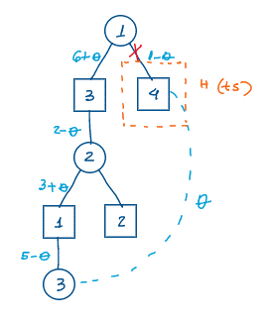
Custos atuais:
 | L1 | L2 | L3 | L4 |  |  |  | Cpq: |  |  | -3
G1 | 2 | 2 | 0 | 0 |  |  |  | Entra na base: |  |  | x34
G2 | 0 | 0 | 0 | -2 |  |  |  | Teta: |  |  | 1
G3 | 0 | 5 | 2 | -3 |  |  |  | Sai da base: |  |  | x14
 |  |  |  |  |  |  |  | ij dentro de H: |  |  | x11; x12; x13; x21; x22; x23; x31; x32; x33
Custos atualizados: |  |  |  |  |  |  |  | ij fora de H:
 | L1 | L2 | L3 | L4 |  |  |  | i dentro de H e j fora de H:
G1 | 2 | 2 | 0 | 3 |  |  |  | i fora de H e j dentro de H: |  |  | x14; x24; x34
G2 | 0 | 0 | 0 | 1 |  |  |  | ts ou rs: |  |  | ts
G3 | 0 | 5 | 2 | 0

Solução ótima:

xij | L1 | L2 | L3 | L4 | Carros disp. | cij | L1 | L2 | L3 | L4 | Carros disp.
G1 |  |  | 7 |  | 7 | G1 | 14 | 12 | 11 | 0 | 7 | 0.00
G2 | 4 | 4 | 1 |  | 9 | G2 | 14 | 12 | 13 | 0 | 9 | 0.00
G3 | 4 |  |  | 1 | 5 | G3 | 15 | 18 | 16 | 0 | 5 | 0.00
Carros necess. | 8 | 4 | 8 | 1 | 254 | Carros necess. | 8 | 4 | 8 | 1
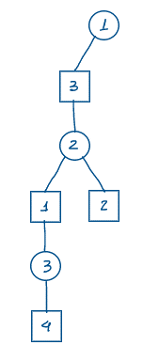
 |  |  |  |  |  |  | 0.00 | 0.00 | 0.00 | 0.00

Exercício 3 - D
D) Resolução pelo método MODI Tree, partindo da solução inicial pela Regra de Vogel

xij | Rev. A | Rev. B | Rev. C | Pneus Nec. | cij | Rev. A | Rev. B | Rev. C | Pneus Nec. |  | ui
Curitiba |  | 4000 |  | 4000 | Curitiba | R$ 70.00 | R$ 64.00 | R$ 68.00 | 4000 | 0 | 0
Londrina | 4000 | 2000 | 2000 | 8000 | Londrina | R$ 74.00 | R$ 62.00 | R$ 65.00 | 8000 | 0 | -2
Cascavel | 3000 |  |  | 3000 | Cascavel | R$ 62.00 | R$ 68.00 | R$ 65.00 | 3000 | 0 | -14
C. Mourão | 5000 |  |  | 5000 | C. Mourão | R$ 62.00 | R$ 72.00 | R$ 66.00 | 5000 | 0 | -14
Terminal 5 |  |  | 2000 | 2000 | Terminal 5 | R$ 0.00 | R$ 0.00 | R$ 0.00 | 2000 | 0 | -67
Pneus Disp. | 12000 | 6000 | 4000 | R$ 1,302,000.00 | Pneus Disp. | 12000 | 6000 | 4000
 |  |  |  |  |  | 0 | 0 | 0
 |  |  |  |  | vj | 76 | 64 | 67
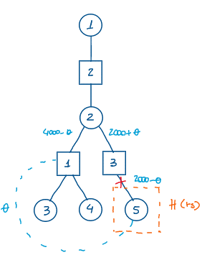
Custos atuais:
 | Rev. A | Rev. B | Rev. C |  |  |  | Cpq: |  |  | -9
Curitiba | -6 | 0 | 1 |  |  |  | Entra na base: |  |  | x51
Londrina | 0 | 0 | 0 |  |  |  | Teta: |  |  | 2000
Cascavel | 0 | 18 | 12 |  |  |  | Sai da base: |  |  | x53
C. Mourão | 0 | 22 | 13 |  |  |  | ij dentro de H:
Terminal 5 | -9 | 3 | 0 |  |  |  | ij fora de H: |  |  | x12; x11; x13; x22; x21; x23; x31; x32; x33; x41; x42; x43
 |  |  |  |  |  |  | i dentro de H e j fora de H: |  |  | x53; x52; x51
 |  |  |  |  |  |  | i fora de H e j dentro de H:
Custos atualizados: |  |  |  |  |  |  | ts ou rs:
 | Rev. A | Rev. B | Rev. C
Curitiba | -6 | 0 | 1
Londrina | 0 | 0 | 0
Cascavel | 0 | 18 | 12
C. Mourão | 0 | 22 | 13
Terminal 5 | 0 | 12 | 9

Iteração 2:

xij | Rev. A | Rev. B | Rev. C | Pneus Nec. | cij | Rev. A | Rev. B | Rev. C | Pneus Nec.
Curitiba |  | 4000 |  | 4000 | Curitiba | R$ 70.00 | R$ 64.00 | R$ 68.00 | 4000 | 0
Londrina | 2000 | 2000 | 4000 | 8000 | Londrina | R$ 74.00 | R$ 62.00 | R$ 65.00 | 8000 | 0
Cascavel | 3000 |  |  | 3000 | Cascavel | R$ 62.00 | R$ 68.00 | R$ 65.00 | 3000 | 0
C. Mourão | 5000 |  |  | 5000 | C. Mourão | R$ 62.00 | R$ 72.00 | R$ 66.00 | 5000 | 0
Terminal 5 | 2000 |  |  | 2000 | Terminal 5 | R$ 0.00 | R$ 0.00 | R$ 0.00 | 2000 | 0
Pneus Disp. | 12000 | 6000 | 4000 | R$ 1,284,000.00 | Pneus Disp. | 12000 | 6000 | 4000
 |  |  |  |  |  | 0 | 0 | 0
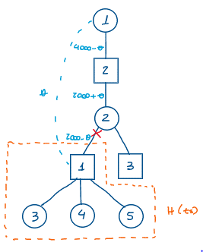
Custos atuais:
 | Rev. A | Rev. B | Rev. C |  |  |  | Cpq: |  |  | -6
Curitiba | -6 | 0 | 1 |  |  |  | Entra na base: |  |  | x11
Londrina | 0 | 0 | 0 |  |  |  | Teta: |  |  | 2000
Cascavel | 0 | 18 | 12 |  |  |  | Sai da base: |  |  | x21
C. Mourão | 0 | 22 | 13 |  |  |  | ij dentro de H: |  |  | x31; x41; x51
Terminal 5 | 0 | 12 | 9 |  |  |  | ij fora de H: |  |  | x12; x13; x22; x23
 |  |  |  |  |  |  | i dentro de H e j fora de H: |  |  | x32; x33; x42; x43; x52; x53
 |  |  |  |  |  |  | i fora de H e j dentro de H: |  |  | x11; x21
Custos atualizados: |  |  |  |  |  |  | ts ou rs:
 | Rev. A | Rev. B | Rev. C
Curitiba | 0 | 0 | 1
Londrina | 6 | 0 | 0
Cascavel | 0 | 12 | 6
C. Mourão | 0 | 16 | 7
Terminal 5 | 0 | 6 | 3

Solução ótima:

xij | Rev. A | Rev. B | Rev. C | Pneus Nec. | cij | Rev. A | Rev. B | Rev. C | Pneus Nec.
Curitiba | 2000 | 2000 |  | 4000 | Curitiba | R$ 70.00 | R$ 64.00 | R$ 68.00 | 4000 | 0
Londrina |  | 4000 | 4000 | 8000 | Londrina | R$ 74.00 | R$ 62.00 | R$ 65.00 | 8000 | 0
Cascavel | 3000 |  |  | 3000 | Cascavel | R$ 62.00 | R$ 68.00 | R$ 65.00 | 3000 | 0
C. Mourão | 5000 |  |  | 5000 | C. Mourão | R$ 62.00 | R$ 72.00 | R$ 66.00 | 5000 | 0
Terminal 5 | 2000 |  |  | 2000 | Terminal 5 | R$ 0.00 | R$ 0.00 | R$ 0.00 | 2000 | 0
Pneus Disp. | 12000 | 6000 | 4000 | R$ 1,272,000.00 | Pneus Disp. | 12000 | 6000 | 4000
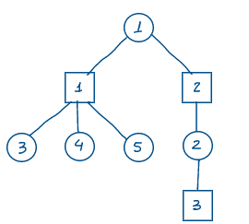
 |  |  |  |  |  | 0 | 0 | 0

Exercício 4 - D
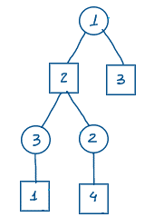
D) Resolução pelo método MODI Tree, partindo da solução inicial pela Regra do Canto Noroeste

xij | Aero. 1 | Aero. 2 | Aero. 3 | Aero. 4 | Oferta | cij | Aero. 1 | Aero. 2 | Aero. 3 | Aero. 4 | Oferta |  | ui
Fornecedor 1 | 100000 | 180000 | 40000 |  | 320000 | Fornecedor 1 | R$ 92.00 | R$ 89.00 | R$ 90.00 | R$ 0.00 | 320000 | 0 | 0
Fornecedor 2 |  |  | 260000 | 10000 | 270000 | Fornecedor 2 | R$ 91.00 | R$ 91.00 | R$ 95.00 | R$ 0.00 | 270000 | 0 | 5
Fornecedor 3 |  |  |  | 150000 | 150000 | Fornecedor 3 | R$ 87.00 | R$ 90.00 | R$ 92.00 | R$ 0.00 | 150000 | 0 | 5
Demanda | 100000 | 180000 | 300000 | 160000 | R$ 53,520,000 | Demanda | 100000 | 180000 | 300000 | 160000
 |  |  |  |  |  |  | 0 | 0 | 0 | 0
 |  |  |  |  |  | vj | 92 | 89 | 90 | -5
Custos atuais:
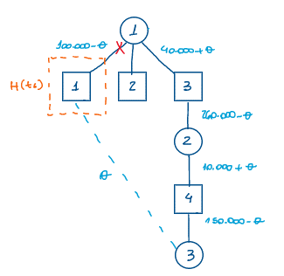
 | Aero. 1 | Aero. 2 | Aero. 3 | Aero. 4 |  |  |  | Cpq: |  |  | -10
Fornecedor 1 | 0 | 0 | 0 | 5 |  |  |  | Entra na base: |  |  | x31
Fornecedor 2 | -6 | -3 | 0 | 0 |  |  |  | Teta: |  |  | 100000
Fornecedor 3 | -10 | -4 | -3 | 0 |  |  |  | Sai da base: |  |  | x11
 |  |  |  |  |  |  |  | ij dentro de H:
Custos atualizados: |  |  |  |  |  |  |  | ij fora de H: |  |  | x12; x13; x14; x22; x23; x24; x32; x33; x34
 | Aero. 1 | Aero. 2 | Aero. 3 | Aero. 4 |  |  |  | i dentro de H e j fora de H:
Fornecedor 1 | 10 | 0 | 0 | 5 |  |  |  | i fora de H e j dentro de H: |  |  | x11; x21; x31
Fornecedor 2 | 4 | -3 | 0 | 0 |  |  |  | ts ou rs: |  |  | ts
Fornecedor 3 | 0 | -4 | -3 | 0

Iteração 2:

xij | Aero. 1 | Aero. 2 | Aero. 3 | Aero. 4 | Oferta | cij | Aero. 1 | Aero. 2 | Aero. 3 | Aero. 4 | Oferta
Fornecedor 1 |  | 180000 | 140000 |  | 320000 | Fornecedor 1 | R$ 92.00 | R$ 89.00 | R$ 90.00 | R$ 0.00 | 320000 | 0
Fornecedor 2 |  |  | 160000 | 110000 | 270000 | Fornecedor 2 | R$ 91.00 | R$ 91.00 | R$ 95.00 | R$ 0.00 | 270000 | 0
Fornecedor 3 | 100000 |  |  | 50000 | 150000 | Fornecedor 3 | R$ 87.00 | R$ 90.00 | R$ 92.00 | R$ 0.00 | 150000 | 0
Demanda | 100000 | 180000 | 300000 | 160000 | R$ 52,520,000 | Demanda | 100000 | 180000 | 300000 | 160000
 |  |  |  |  |  |  | 0 | 0 | 0 | 0
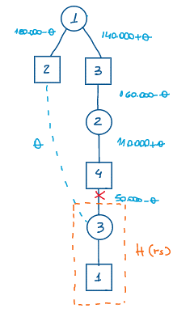
Custos atuais:
 | Aero. 1 | Aero. 2 | Aero. 3 | Aero. 4 |  |  |  | Cpq: |  |  | -4
Fornecedor 1 | 10 | 0 | 0 | 5 |  |  |  | Entra na base: |  |  | x32
Fornecedor 2 | 4 | -3 | 0 | 0 |  |  |  | Teta: |  |  | 50000
Fornecedor 3 | 0 | -4 | -3 | 0 |  |  |  | Sai da base: |  |  | x34
 |  |  |  |  |  |  |  | ij dentro de H: |  |  | x31
Custos atualizados: |  |  |  |  |  |  |  | ij fora de H: |  |  | x12; x13; x14; x22; x23; x24
 | Aero. 1 | Aero. 2 | Aero. 3 | Aero. 4 |  |  |  | i dentro de H e j fora de H: |  |  | x32; x33; x34
Fornecedor 1 | 10 | 0 | 0 | 5 |  |  |  | i fora de H e j dentro de H: |  |  | x11; x21
Fornecedor 2 | 0 | -3 | 0 | 0 |  |  |  | ts ou rs: |  |  | rs
Fornecedor 3 | 0 | 0 | 1 | 4

Iteração 3:

xij | Aero. 1 | Aero. 2 | Aero. 3 | Aero. 4 | Oferta | cij | Aero. 1 | Aero. 2 | Aero. 3 | Aero. 4 | Oferta
Fornecedor 1 |  | 130000 | 190000 |  | 320000 | Fornecedor 1 | R$ 92.00 | R$ 89.00 | R$ 90.00 | R$ 0.00 | 320000 | 0
Fornecedor 2 |  |  | 110000 | 160000 | 270000 | Fornecedor 2 | R$ 91.00 | R$ 91.00 | R$ 95.00 | R$ 0.00 | 270000 | 0
Fornecedor 3 | 100000 | 50000 |  |  | 150000 | Fornecedor 3 | R$ 87.00 | R$ 90.00 | R$ 92.00 | R$ 0.00 | 150000 | 0
Demanda | 100000 | 180000 | 300000 | 160000 | R$ 52,320,000 | Demanda | 100000 | 180000 | 300000 | 160000
 |  |  |  |  |  |  | 0 | 0 | 0 | 0
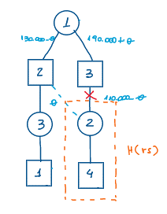
Custos atuais:
 | Aero. 1 | Aero. 2 | Aero. 3 | Aero. 4 |  |  |  | Cpq: |  |  | -3
Fornecedor 1 | 10 | 0 | 0 | 5 |  |  |  | Entra na base: |  |  | x22
Fornecedor 2 | 0 | -3 | 0 | 0 |  |  |  | Teta: |  |  | 110000
Fornecedor 3 | 0 | 0 | 1 | 4 |  |  |  | Sai da base: |  |  | x23
 |  |  |  |  |  |  |  | ij dentro de H: |  |  | x24
Custos atualizados: |  |  |  |  |  |  |  | ij fora de H: |  |  | x11; x12; x13; x31; x32; x33
 | Aero. 1 | Aero. 2 | Aero. 3 | Aero. 4 |  |  |  | i dentro de H e j fora de H: |  |  | x21; x22; x23
Fornecedor 1 | 10 | 0 | 0 | 2 |  |  |  | i fora de H e j dentro de H: |  |  | x14; x34
Fornecedor 2 | 3 | 0 | 3 | 0 |  |  |  | ts ou rs: |  |  | rs
Fornecedor 3 | 0 | 0 | 1 | 1

Solução ótima

xij | Aero. 1 | Aero. 2 | Aero. 3 | Aero. 4 | Oferta | cij | Aero. 1 | Aero. 2 | Aero. 3 | Aero. 4 | Oferta
Fornecedor 1 |  | 20000 | 300000 |  | 320000 | Fornecedor 1 | R$ 92.00 | R$ 89.00 | R$ 90.00 | R$ 0.00 | 320000 | 0
Fornecedor 2 |  | 110000 |  | 160000 | 270000 | Fornecedor 2 | R$ 91.00 | R$ 91.00 | R$ 95.00 | R$ 0.00 | 270000 | 0
Fornecedor 3 | 100000 | 50000 |  |  | 150000 | Fornecedor 3 | R$ 87.00 | R$ 90.00 | R$ 92.00 | R$ 0.00 | 150000 | 0
Demanda | 100000 | 180000 | 300000 | 160000 | R$ 51,990,000 | Demanda | 100000 | 180000 | 300000 | 160000
 |  |  |  |  |  |  | 0 | 0 | 0 | 0

Exercício 5 - D
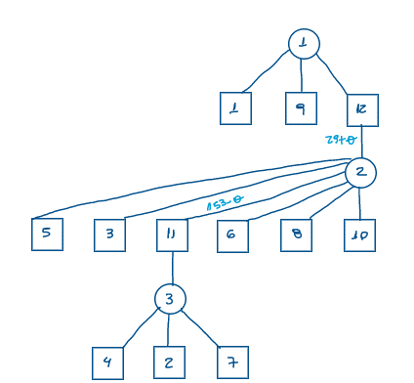
D) Resolução pelo método MODI Tree, partindo da solução inicial pela Regra de Vogel

xij | W1 | W2 | W3 | W4 | W5 | W6 | W7 | W8 | W9 | W10 | W11 | W12 | Capacidade | cij | W1 | W2 | W3 | W4 | W5 | W6 | W7 | W8 | W9 | W10 | W11 | W12 | Capacidade |  | ui
C1 | 112 | 85 |  |  | 77 |  | 101 |  | 53 |  | 40 | 32 | 500 | C1 | 10 | 22 | 29 | 45 | 11 | 31 | 42 | 61 | 36 | 21 | 45 | 0 | 500 | 0 | 0
C2 |  |  | 138 | 146 |  | 89 |  | 215 |  | 49 | 113 |  | 750 | C2 | 25 | 35 | 17 | 38 | 9 | 17 | 65 | 45 | 42 | 5 | 41 | 0 | 750 | 0 | -4
C3 |  |  |  |  |  |  |  |  |  |  |  | 400 | 400 | C3 | 18 | 19 | 22 | 29 | 24 | 54 | 39 | 78 | 51 | 14 | 38 | 0 | 400 |  | 0
Demanda | 112 | 85 | 138 | 146 | 77 | 89 | 101 | 215 | 53 | 49 | 153 | 432 | 35747 | Demanda | 112 | 85 | 138 | 146 | 77 | 89 | 101 | 215 | 53 | 49 | 153 | 432
 |  |  |  |  |  |  |  |  |  |  |  |  | R$ 17,873.50 |  | 0 | 0 | 0 | 0 | 0 | 0 | 0 | 0 | 0 | 0 | 0 | 0
 |  |  |  |  |  |  |  |  |  |  |  |  |  | vj | 10 | 22 | 21 | 42 | 11 | 21 | 42 | 49 | 36 | 9 | 45 | 0
Custos atuais:
 | W1 | W2 | W3 | W4 | W5 | W6 | W7 | W8 | W9 | W10 | W11 | W12
C1 | 0 | 0 | 8 | 3 | 0 | 10 | 0 | 12 | 0 | 12 | 0 | 0
C2 | 19 | 17 | 0 | 0 | 2 | 0 | 27 | 0 | 10 | 0 | 0 | 4
C3 | 8 | -3 | 1 | -13 | 13 | 33 | -3 | 29 | 15 | 5 | -7 | 0
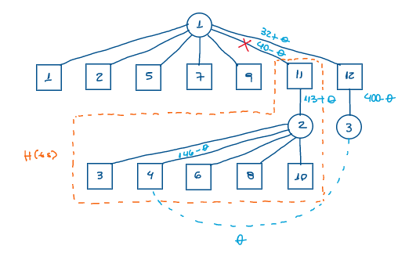
Cpq: |  | -13
Entra na base: |  | x34
Teta: |  | 40
Sai da base: |  | x111
ij dentro de H: |  | x23; x24; x26; x28; x210; x211
ij fora de H: |  | x11; x12; x15; x17; x19; x112; x31; x32; x35; x37; x39; x312
i dentro de H e j fora de H: |  | x21; x22; x25; x27; x29; x212
i fora de H e j dentro de H: |  | x13; x14; x16; x18; x110; x33; x34; x36; x38; x310
ts ou rs: |  | ts

Custos atualizados:
 | W1 | W2 | W3 | W4 | W5 | W6 | W7 | W8 | W9 | W10 | W11 | W12
C1 | 0 | 0 | 21 | 16 | 0 | 23 | 0 | 25 | 0 | 25 | 13 | 0
C2 | 6 | 4 | 0 | 0 | -11 | 0 | 14 | 0 | -3 | 0 | 0 | -9
C3 | 8 | -3 | 14 | 0 | 13 | 46 | -3 | 42 | 15 | 18 | 6 | 0

Iteração 2:

xij | W1 | W2 | W3 | W4 | W5 | W6 | W7 | W8 | W9 | W10 | W11 | W12 | Capacidade | cij | W1 | W2 | W3 | W4 | W5 | W6 | W7 | W8 | W9 | W10 | W11 | W12 | Capacidade
C1 | 112 | 85 |  |  | 77 |  | 101 |  | 53 |  |  | 72 | 500 | C1 | 10 | 22 | 29 | 45 | 11 | 31 | 42 | 61 | 36 | 21 | 45 | 0 | 500 | 0
C2 |  |  | 138 | 106 |  | 89 |  | 215 |  | 49 | 153 |  | 750 | C2 | 25 | 35 | 17 | 38 | 9 | 17 | 65 | 45 | 42 | 5 | 41 | 0 | 750 | 0
C3 |  |  |  | 40 |  |  |  |  |  |  |  | 360 | 400 | C3 | 18 | 19 | 22 | 29 | 24 | 54 | 39 | 78 | 51 | 14 | 38 | 0 | 400 | 0
Demanda | 112 | 85 | 138 | 146 | 77 | 89 | 101 | 215 | 53 | 49 | 153 | 432 | 35227 | Demanda | 112 | 85 | 138 | 146 | 77 | 89 | 101 | 215 | 53 | 49 | 153 | 432
 |  |  |  |  |  |  |  |  |  |  |  |  | R$ 17,613.50 |  | 0 | 0 | 0 | 0 | 0 | 0 | 0 | 0 | 0 | 0 | 0 | 0

Custos atuais:
 | W1 | W2 | W3 | W4 | W5 | W6 | W7 | W8 | W9 | W10 | W11 | W12
C1 | 0 | 0 | 21 | 16 | 0 | 23 | 0 | 25 | 0 | 25 | 13 | 0
C2 | 6 | 4 | 0 | 0 | -11 | 0 | 14 | 0 | -3 | 0 | 0 | -9
C3 | 8 | -3 | 14 | 0 | 13 | 46 | -3 | 42 | 15 | 18 | 6 | 0
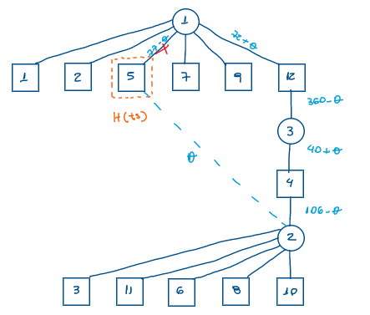
Cpq: |  | -11
Entra na base: |  | x25
Teta: |  | 77
Sai da base: |  | x15
ij dentro de H:
ij fora de H: |  | x11; x12; x17; x19. x112; x13; x11; x16; x18. x110; x21; x22; x27; x29; x212; x23; x211; x26; x28; x210; x31; x32; x37; x39; x312; x33; x311; x36; x38; x310; x14; x24; x34
i dentro de H e j fora de H:
i fora de H e j dentro de H: |  | x15; x25; x35
ts ou rs: |  | ts

Custos atualizados:
 | W1 | W2 | W3 | W4 | W5 | W6 | W7 | W8 | W9 | W10 | W11 | W12
C1 | 0 | 0 | 21 | 16 | 11 | 23 | 0 | 25 | 0 | 25 | 13 | 0
C2 | 6 | 4 | 0 | 0 | 0 | 0 | 14 | 0 | -3 | 0 | 0 | -9
C3 | 8 | -3 | 14 | 0 | 24 | 46 | -3 | 42 | 15 | 18 | 6 | 0

Iteração 3:

xij | W1 | W2 | W3 | W4 | W5 | W6 | W7 | W8 | W9 | W10 | W11 | W12 | Capacidade | cij | W1 | W2 | W3 | W4 | W5 | W6 | W7 | W8 | W9 | W10 | W11 | W12 | Capacidade
C1 | 112 | 85 |  |  |  |  | 101 |  | 53 |  |  | 149 | 500 | C1 | 10 | 22 | 29 | 45 | 11 | 31 | 42 | 61 | 36 | 21 | 45 | 0 | 500 | 0
C2 |  |  | 138 | 29 | 77 | 89 |  | 215 |  | 49 | 153 |  | 750 | C2 | 25 | 35 | 17 | 38 | 9 | 17 | 65 | 45 | 42 | 5 | 41 | 0 | 750 | 0
C3 |  |  |  | 117 |  |  |  |  |  |  |  | 283 | 400 | C3 | 18 | 19 | 22 | 29 | 24 | 54 | 39 | 78 | 51 | 14 | 38 | 0 | 400 | 0
Demanda | 112 | 85 | 138 | 146 | 77 | 89 | 101 | 215 | 53 | 49 | 153 | 432 | 34380 | Demanda | 112 | 85 | 138 | 146 | 77 | 89 | 101 | 215 | 53 | 49 | 153 | 432
 |  |  |  |  |  |  |  |  |  |  |  |  | R$ 17,190.00 |  | 0 | 0 | 0 | 0 | 0 | 0 | 0 | 0 | 0 | 0 | 0 | 0

Custos atuais:
 | W1 | W2 | W3 | W4 | W5 | W6 | W7 | W8 | W9 | W10 | W11 | W12
C1 | 0 | 0 | 21 | 16 | 11 | 23 | 0 | 25 | 0 | 25 | 13 | 0
C2 | 6 | 4 | 0 | 0 | 0 | 0 | 14 | 0 | -3 | 0 | 0 | -9
C3 | 8 | -3 | 14 | 0 | 24 | 46 | -3 | 42 | 15 | 18 | 6 | 0
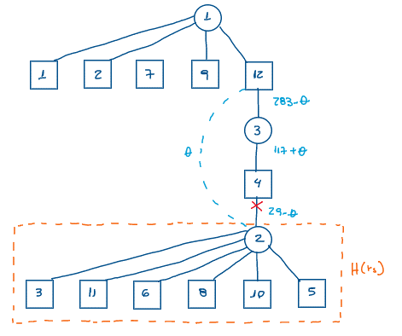
Cpq: |  | -9
Entra na base: |  | x212
Teta: |  | 29
Sai da base: |  | x24
ij dentro de H: |  | x23; x211; x26; x28; x210; x25
ij fora de H: |  | x11; x12; x17; x19; x112; x14; x31; x32; x37; x39 x312; x34
i dentro de H e j fora de H: |  | x21; x22; x27; x29; x212; x24
i fora de H e j dentro de H: |  | x13; x111; x16; x18; x110; x15; x33; x311; x36; x38; x310;x35
ts ou rs:

Custos atualizados:
 | W1 | W2 | W3 | W4 | W5 | W6 | W7 | W8 | W9 | W10 | W11 | W12
C1 | 0 | 0 | 12 | 16 | 2 | 14 | 0 | 16 | 0 | 16 | 4 | 0
C2 | 15 | 13 | 0 | 9 | 0 | 0 | 23 | 0 | 6 | 0 | 0 | 0
C3 | 8 | -3 | 5 | 0 | 15 | 37 | -3 | 33 | 15 | 9 | -3 | 0

Iteração 4:

xij | W1 | W2 | W3 | W4 | W5 | W6 | W7 | W8 | W9 | W10 | W11 | W12 | Capacidade | cij | W1 | W2 | W3 | W4 | W5 | W6 | W7 | W8 | W9 | W10 | W11 | W12 | Capacidade
C1 | 112 | 85 |  |  |  |  | 101 |  | 53 |  |  | 149 | 500 | C1 | 10 | 22 | 29 | 45 | 11 | 31 | 42 | 61 | 36 | 21 | 45 | 0 | 500 | 0
C2 |  |  | 138 |  | 77 | 89 |  | 215 |  | 49 | 153 | 29 | 750 | C2 | 25 | 35 | 17 | 38 | 9 | 17 | 65 | 45 | 42 | 5 | 41 | 0 | 750 | 0
C3 |  |  |  | 146 |  |  |  |  |  |  |  | 254 | 400 | C3 | 18 | 19 | 22 | 29 | 24 | 54 | 39 | 78 | 51 | 14 | 38 | 0 | 400 | 0
Demanda | 112 | 85 | 138 | 146 | 77 | 89 | 101 | 215 | 53 | 49 | 153 | 432 | 34119 | Demanda | 112 | 85 | 138 | 146 | 77 | 89 | 101 | 215 | 53 | 49 | 153 | 432
 |  |  |  |  |  |  |  |  |  |  |  |  | R$ 17,059.50 |  | 0 | 0 | 0 | 0 | 0 | 0 | 0 | 0 | 0 | 0 | 0 | 0

Custos atuais:
 | W1 | W2 | W3 | W4 | W5 | W6 | W7 | W8 | W9 | W10 | W11 | W12
C1 | 0 | 0 | 12 | 16 | 2 | 14 | 0 | 16 | 0 | 16 | 4 | 0
C2 | 15 | 13 | 0 | 9 | 0 | 0 | 23 | 0 | 6 | 0 | 0 | 0
C3 | 8 | -3 | 5 | 0 | 15 | 37 | -3 | 33 | 15 | 9 | -3 | 0
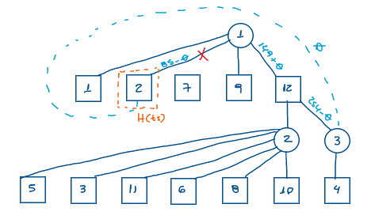
Cpq: |  | -3
Entra na base: |  | x32
Teta: |  | 85
Sai da base: |  | x12
ij dentro de H:
ij fora de H: |  | x11; x17; x19. x12; x15; x13; x11; x16; x18; x110; x14; x21; x27; x29; x212; x25. x23; x211; x26; x28; x210; x24; x31; x37; x39; x312; x35; x33; x311; x36; x38; x310; x34
i dentro de H e j fora de H:
i fora de H e j dentro de H: |  | x12; x22; x32
ts ou rs: | ts

Custos atualizados:
 | W1 | W2 | W3 | W4 | W5 | W6 | W7 | W8 | W9 | W10 | W11 | W12
C1 | 0 | 3 | 12 | 16 | 2 | 14 | 0 | 16 | 0 | 16 | 4 | 0
C2 | 15 | 16 | 0 | 9 | 0 | 0 | 23 | 0 | 6 | 0 | 0 | 0
C3 | 8 | 0 | 5 | 0 | 15 | 37 | -3 | 33 | 15 | 9 | -3 | 0

Iteração 5:

xij | W1 | W2 | W3 | W4 | W5 | W6 | W7 | W8 | W9 | W10 | W11 | W12 | Capacidade | cij | W1 | W2 | W3 | W4 | W5 | W6 | W7 | W8 | W9 | W10 | W11 | W12 | Capacidade
C1 | 112 |  |  |  |  |  | 101 |  | 53 |  |  | 234 | 500 | C1 | 10 | 22 | 29 | 45 | 11 | 31 | 42 | 61 | 36 | 21 | 45 | 0 | 500 | 0
C2 |  |  | 138 |  | 77 | 89 |  | 215 |  | 49 | 153 | 29 | 750 | C2 | 25 | 35 | 17 | 38 | 9 | 17 | 65 | 45 | 42 | 5 | 41 | 0 | 750 | 0
C3 |  | 85 |  | 146 |  |  |  |  |  |  |  | 169 | 400 | C3 | 18 | 19 | 22 | 29 | 24 | 54 | 39 | 78 | 51 | 14 | 38 | 0 | 400 | 0
Demanda | 112 | 85 | 138 | 146 | 77 | 89 | 101 | 215 | 53 | 49 | 153 | 432 | 33864 | Demanda | 112 | 85 | 138 | 146 | 77 | 89 | 101 | 215 | 53 | 49 | 153 | 432
 |  |  |  |  |  |  |  |  |  |  |  |  | R$ 16,932.00 |  | 0 | 0 | 0 | 0 | 0 | 0 | 0 | 0 | 0 | 0 | 0 | 0

Custos atuais:
 | W1 | W2 | W3 | W4 | W5 | W6 | W7 | W8 | W9 | W10 | W11 | W12
C1 | 0 | 3 | 12 | 16 | 2 | 14 | 0 | 16 | 0 | 16 | 4 | 0
C2 | 15 | 16 | 0 | 9 | 0 | 0 | 23 | 0 | 6 | 0 | 0 | 0
C3 | 8 | 0 | 5 | 0 | 15 | 37 | -3 | 33 | 15 | 9 | -3 | 0
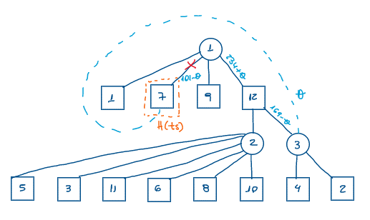
Cpq: |  | -3
Entra na base: |  | x37
Teta: |  | 101
Sai da base: |  | x17
ij dentro de H:
ij fora de H:
i dentro de H e j fora de H:
i fora de H e j dentro de H:
ts ou rs:

Custos atualizados:
 | W1 | W2 | W3 | W4 | W5 | W6 | W7 | W8 | W9 | W10 | W11 | W12
C1 | 0 | 3 | 12 | 16 | 2 | 14 | 3 | 16 | 0 | 16 | 4 | 0
C2 | 15 | 16 | 0 | 9 | 0 | 0 | 26 | 0 | 6 | 0 | 0 | 0
C3 | 8 | 0 | 5 | 0 | 15 | 37 | 0 | 33 | 15 | 9 | -3 | 0

Iteração 6:

xij | W1 | W2 | W3 | W4 | W5 | W6 | W7 | W8 | W9 | W10 | W11 | W12 | Capacidade | cij | W1 | W2 | W3 | W4 | W5 | W6 | W7 | W8 | W9 | W10 | W11 | W12 | Capacidade
C1 | 112 |  |  |  |  |  |  |  | 53 |  |  | 335 | 500 | C1 | 10 | 22 | 29 | 45 | 11 | 31 | 42 | 61 | 36 | 21 | 45 | 0 | 500 | 0
C2 |  |  | 138 |  | 77 | 89 |  | 215 |  | 49 | 153 | 29 | 750 | C2 | 25 | 35 | 17 | 38 | 9 | 17 | 65 | 45 | 42 | 5 | 41 | 0 | 750 | 0
C3 |  | 85 |  | 146 |  |  | 101 |  |  |  |  | 68 | 400 | C3 | 18 | 19 | 22 | 29 | 24 | 54 | 39 | 78 | 51 | 14 | 38 | 0 | 400 | 0
Demanda | 112 | 85 | 138 | 146 | 77 | 89 | 101 | 215 | 53 | 49 | 153 | 432 | 33561 | Demanda | 112 | 85 | 138 | 146 | 77 | 89 | 101 | 215 | 53 | 49 | 153 | 432
 |  |  |  |  |  |  |  |  |  |  |  |  | R$ 16,780.50 |  | 0 | 0 | 0 | 0 | 0 | 0 | 0 | 0 | 0 | 0 | 0 | 0

Custos atuais:
 | W1 | W2 | W3 | W4 | W5 | W6 | W7 | W8 | W9 | W10 | W11 | W12
C1 | 0 | 3 | 12 | 16 | 2 | 14 | 3 | 16 | 0 | 16 | 4 | 0
C2 | 15 | 16 | 0 | 9 | 0 | 0 | 26 | 0 | 6 | 0 | 0 | 0
C3 | 8 | 0 | 5 | 0 | 15 | 37 | 0 | 33 | 15 | 9 | -3 | 0
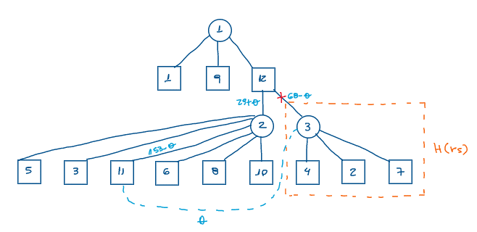
Cpq: |  | -3
Entra na base: |  | x311
Teta: |  | 68
Sai da base: |  | x312
ij dentro de H: |  | x32; x34; x37
ij fora de H: |  | x11; x19. x112; x15; x13; x111; x16; x18; x110; x21; x29; x212; x25; x23; x211; x26; x28; x210
i dentro de H e j fora de H: |  | x31; x39; x312; x35; x33; x311; x36; x38; x310
i fora de H e j dentro de H:
ts ou rs:

Custos atualizados:
 | W1 | W2 | W3 | W4 | W5 | W6 | W7 | W8 | W9 | W10 | W11 | W12
C1 | 0 | 0 | 12 | 13 | 2 | 14 | 0 | 16 | 0 | 16 | 4 | 0
C2 | 15 | 13 | 0 | 6 | 0 | 0 | 23 | 0 | 6 | 0 | 0 | 0
C3 | 11 | 0 | 8 | 0 | 18 | 40 | 0 | 36 | 18 | 12 | 0 | 3

Solução ótima:

xij | W1 | W2 | W3 | W4 | W5 | W6 | W7 | W8 | W9 | W10 | W11 | W12 | Capacidade | cij | W1 | W2 | W3 | W4 | W5 | W6 | W7 | W8 | W9 | W10 | W11 | W12 | Capacidade
C1 | 112 |  |  |  |  |  |  |  | 53 |  |  | 335 | 500 | C1 | 10 | 22 | 29 | 45 | 11 | 31 | 42 | 61 | 36 | 21 | 45 | 0 | 500 | 0
C2 |  |  | 138 |  | 77 | 89 |  | 215 |  | 49 | 85 | 97 | 750 | C2 | 25 | 35 | 17 | 38 | 9 | 17 | 65 | 45 | 42 | 5 | 41 | 0 | 750 | 0
C3 |  | 85 |  | 146 |  |  | 101 |  |  |  | 68 |  | 400 | C3 | 18 | 19 | 22 | 29 | 24 | 54 | 39 | 78 | 51 | 14 | 38 | 0 | 400 | 0
Demanda | 112 | 85 | 138 | 146 | 77 | 89 | 101 | 215 | 53 | 49 | 153 | 432 | 33357 | Demanda | 112 | 85 | 138 | 146 | 77 | 89 | 101 | 215 | 53 | 49 | 153 | 432
 |  |  |  |  |  |  |  |  |  |  |  |  | R$ 16,678.50 |  | 0 | 0 | 0 | 0 | 0 | 0 | 0 | 0 | 0 | 0 | 0 | 0

